Sheet1
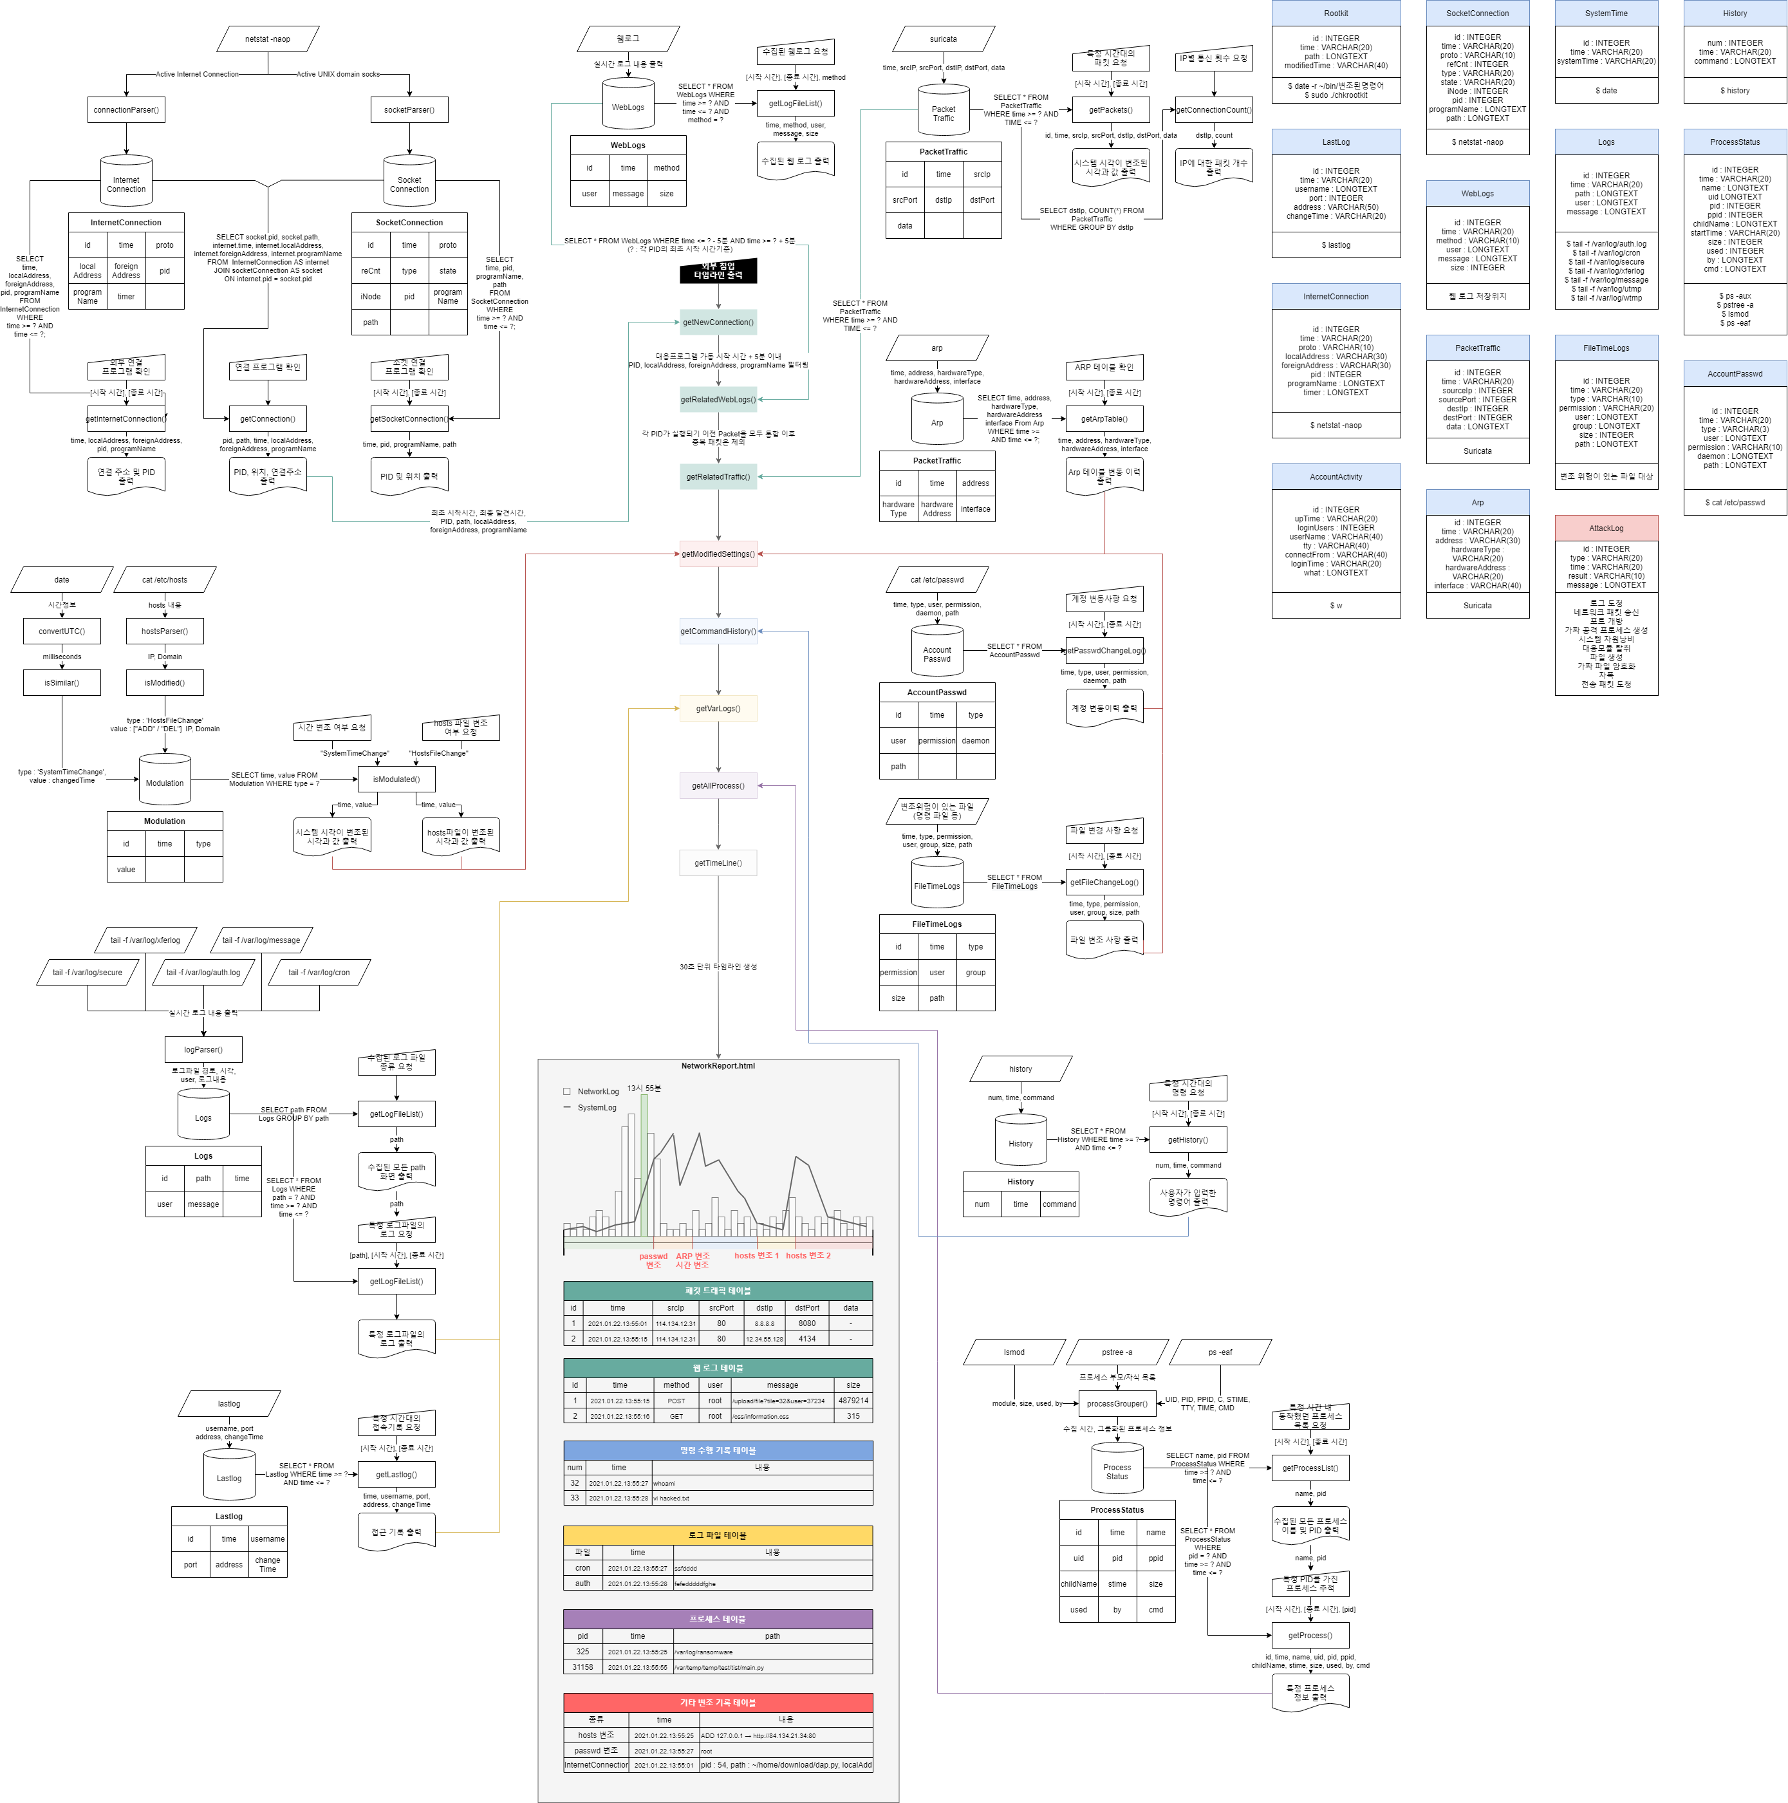
완성된 모듈 저장 | https://tinyurl.com/y4k3sa7s
프로그램 | 대 분류 | 소분류 | 유사 문제 | 담당 | 모듈 제작 완료 | 목적 | 방법 | Inputs | Outputs | API 통신 URL | API Porotocol
대응 프로그램 (pyinstaller로 추출시킨 py) | 네트워크 | 네트워크 패킷 수집 |  | 김태룡 | 완료 | C&C 서버 추적 | ① 패킷 스니퍼를 이용하여 패킷을 수집한다. ② 초기 통신 대상 IP, Port를 제외한 통신에 대한 로깅 룰을 작성하여 등록한다. ③ 룰에 매칭 된 패킷을 5초마다 API서버로 전송 | - | [time] [protocol] [srcIP] [srcPort] [dstIP] [dstPort] [header] [data] (time : yyyy-MM-dd HH:mm:ss) | /network/post-packet | Outputs와 동일한 필드명과 데이터명을 작성하여 전송한다.
 |  | 네트워크 연결 상태 수집 |  | 김태룡 | 완료 | 인터넷 커넥션 탐지 | ① Inputs 명령어를 통해 초기 네트워크 상태 수집 ② 초기 연결 대상을 필터링 대상으로 등록 ③ 5초마다 상태를 확인하여 데이터를 전송한다. | ① netstat -naop | [time] [proto] [localAddress] [foreignAddress] [state] [pidOrProgramName] [timer] (time : yyyy-MM-dd HH:mm:ss) | /network/post-conn | Outputs와 동일한 필드명과 데이터명을 작성하여 전송한다.
 |  |  | CCE 문제7 | 김태룡 | 완료 | 소켓 연결 탐지 |  |  | [time] [proto] [refCnt] [type] [state] [iNode] [pidOrProgramName] [path] (time : yyyy-MM-dd HH:mm:ss) | /network/post-socks
 |  | ARP 테이블정보 수집 |  | 김태룡 | 완료 | arp테이블 변조 탐지 | ① Inputs 명령어를 통해 초기 arp table정보 수집 ② 초기 등록된 주소를 필터링 대상으로 등록 ③ 5초마다 선별 수집된 데이터를 전송한다. | ① arp | [address] [hardwareType] [hardwareAddress] [interface] | /network/post-arp | Outputs와 동일한 필드명과 데이터명을 작성하여 전송한다.
 | 프로세스 | 프로세스 실행정보 수집 |  | 김태룡 | 완료 | 실행 중인 프로세스 탐지 | ① Isof 명령어를 통해 실행 중인 프로세스 PID와 실행 정보를 가져온다. ② 초기 등록된 주소를 필터링 대상으로 등록한다. ③ 5초마다 선별 수집된 데이터를 전송한다. | ① lsof | [time], [command], [pid], [path] (time : yyyy-MM-dd HH:mm:ss) | /process/post-lsof | Outputs와 동일한 필드명과 데이터명을 작성하여 전송한다.
 |  | 프로세스 동작 상태 수집 |  | 백승훈 | 완료 | 악성 프로세스 추적 | ① Inputs 명령어를 통해 초기 프로세스 수집 ② 초기 프로세스를 제외한 프로세스만 골라 수집 ③ 5초마다 Inputs 명령 입력 후, PID기준으로 정보로 통합 시키고 Outputs 형태로 출력 | ① lsmod | [time] [name] [size] [used] [by] (time : yyyy-MM-dd HH:mm:ss) | /process/post-lsmod | Outputs와 동일한 필드명과 데이터명을 작성하여 전송한다.
 |  |  | AhnLab Low 문제2 CCE 문제9 | 백승훈 | 완료 | 악성 프로세스 추적 | ① Inputs 명령어를 통해 초기 프로세스 수집 ② 초기 프로세스를 제외한 프로세스만 골라 수집 ③ 5초마다 Inputs 명령 입력 후, PID기준으로 정보로 통합 시키고 Outputs 형태로 출력 | ① ps -aux ② pstree -a ③ ps -eaf | [time] [name] [uid] [pid] [ppid] [childName] [stime] [cmd] (time : yyyy-MM-dd HH:mm:ss) | /process/post-status | Outputs와 동일한 필드명과 데이터명을 작성하여 전송한다.
 | 로그파일 | 주요 로그파일 수집 | HDCON2015 TR1 문제5 | 백승훈 | 완료 | 피해 활동 추적 | ① Inputs 에 명시된 로그 파일을 sudo tail -f [파일] 명령어를 통해 지속적으로 데이터를 전송한다. (시스템에 해당 로그가 없을 경우, 5초마다 재 검색하여 시연 도중 생성된 것도 로깅한다.) | ① sudo cat [로그 목록] [로그목록] /var/log/auth.log → SSH, Telnet 로그 /var/log/cron → crontab 관련 로그 /var/log/secure → 접속관련 timestamp, 호스트명, pid /var/log/xferlog → ftp를 사용하는 데몬 관련 로그 /var/log/message → 종합적으로 남는 로그 /var/log/utmp, /var/log/wtmp → 로그인 시도 로그 | [path] [date] [user] [message] (date : yyyy-MM-dd HH:mm:ss) | /log/post-major | Outputs와 동일한 필드명과 데이터명을 작성하여 전송한다.
 |  | 웹 로그 수집 | HDCON2015 TR1 문제1 CCE 문제3 | 백승훈 | 완료 (서버 받고 수정) | 피해 활동 추적 | ① 아파치, nigx 등 각종 웹 플랫폼의 서비스 여부를 확인 한다. ② 서비스 중일 경우, 해당 서비스의 루트 디렉터리 내에서 .log 에 대한 파일을 모두 찾아 내어 지속적으로 데이터를 전송한다. | ① sudo find / -name 'access.log' -type f -exec ls -l {} \; ② sudo cat [맨 마지막 경로 부분] | [time] [method] [user] [message] (time : yyyy-MM-dd HH:mm:ss) | /log/post-web | Outputs와 동일한 필드명과 데이터명을 작성하여 전송한다.
 | 기타 | 시스템 시간 수집 |  | 조서연 | 완료 | 시간 변조 탐지 | ① 초기 시간의 밀리세컨드 값을 메모리에 저장한다. ② 매 5초마다 시간을 불러와서 초기시간+(5000*n) 과의 차가 60000(1분) 이상 날 경우 ③ 오차 값을 Outputs 포맷으로 가공하여 전송한다. ④ [초기 시간] 변수를 변조된 시간으로 설정하여 다음 시간 변조를 탐지할 수 있돌고 초기화한다. | ① date | [changedTime] (시간 포맷 : yyyy-MM-dd HH:mm:ss) | /system/post-time | type = "SystemTimeChange" data1 = [changedTime]
 |  | PC 정보 수집 | 2016 산업부 문제2 | 조서연 | 완료 | 기본 정보 수집 | ① 최초 1회 PC정보를 수집하여 전송한다. | ① cat /etc/*-release | uniq | [SITRIB_DESCRIPTION] | /system/post-info | type = "PC Info" data1 = [STRIB_DESCRIPTION]
 |  | HOSTS 파일 검사 | HDCON2015 TR2 문제4 | 김태룡 | 완료 | hosts 변조 탐지 | ① 초기 등록된 주소를 필터링 대상으로 등록한다. ② 매 5초마다 추가/제거된 사항을 전송한다. | ① fopen('/etc/hosts') | [time] ['ADD' | 'DEL'] [address] (시간 포맷 : yyyy-MM-dd HH:mm:ss) | /system/post-hosts | type = "HostsFileChange" data1 = ['ADD' | 'DEL'] data2 = [address]
 |  | history 파일 로깅 |  | 조서연 | 완료 | 입력 커맨드 분석 | ① 프로그램 가동 시각 이후의 history만 로깅한다. ② 매 1초마다 추가된 사항을 전송한다. | ① history | [num] [time] [command] | /system/post-history | Outputs와 동일한 필드명과 데이터명을 작성하여 전송한다.
 |  | 로그인 정보 로깅 | HDCON2015 TR1 문제6 | 조서연 | 완료 | 계정 활동 탐지 | ① 계정의 접속 시간대 변경이 탐지 될 때 마다 데이터를 전송한다. | ① lastlog | [username] [port] [address] [changeTime] | /system/post-lastlog | Outputs와 동일한 필드명과 데이터명을 작성하여 전송한다.
 |  | 사용자 정보 로깅 | 2016 산업부 문제3 | 조서연 | 완료 | 계정 생성 탐지 | ① 초기 등록된 사용자를 메모리에 등록한다. ② 매 5초마다 변조/추가된 사항을 전송한다. | ① cat /etc/passwd | [time] ['ADD' | 'DEL'] [user] [daemon] [path] | /system/post-passwd | Outputs와 동일한 필드명과 데이터명을 작성하여 전송한다.
 |  | 사용자 접속 정보 로깅 |  | 조서연 | 완료 | 계정 생성 탐지 | ① 매 5초마다 계정 상태를 전송한다. | ① w | [upTime] [loginUsers] [userName] [tty] [connectFrom] [loginTime] [jcpu] [pcpu] [what] | /system/post-w | Outputs와 동일한 필드명과 데이터명을 작성하여 전송한다.
 |  | 생성된 파일 로깅 | 2016 산업부 문제9 2016 산업부 문제10 HDCON2015 TR1 문제4 | 조서연 | 완료 | 파일 생성 탐지 | ① 초기 생성되어 있는 파일 목록을 메모리에 저장한다. ② 매 10초마다 find -type f -mtime -1 명령어를 통해 하루동안 생성된 파일 목록을 저장하고, 이미 존재하던 파일들을 뺀다. ③ 생성된 파일 목록들에 대해 ls -l 명령어를 사용하여 생성시간, 생성 계정 등을 확인한다. | ① find -type f -mtime -1 -exec ls -lrt {} \; find / -ctime -1 -type f -exec ls -lrt {} \; ② 기존 목록에 있던 파일을 빼는 과정 ③ 새로운 파일 목록 저장하는 과정 ④ ls -l (새로운 파일 목록) | [permission] [user] [userGroup] [size] [time] [path] | /log/post-file | Outputs와 동일한 필드명과 데이터명을 작성하여 전송한다.
 |  | chkrootkit 결과 로깅 |  | 백승훈 | 완료 | rootkit 탐지 | ① 초기 검사 결과를 메모리에 저장한다. ② 매 10초마다 검사하여 변동된 사항을 전송한다. ③ 명령어 변조가 확인될 경우, /bin 하위 디렉토리에서 해당 명령어 파일의 수정 시각을 함께 전송한다. | ① sudo ./chkrootkit ② (변조가 있을 경우) date -r /bin/"변조된 명령어" | [commandName] [modifiedTime] | /system/post-rootkit
 |  | 암호화 |  | 김태룡 | 완료 | 도청 방지 | ① API 서버로 보내는 모든 통신은 암호화 시킨다. | ① 데이터를 json 형식으로 정렬한다. ② json을 text화 시킨 다음, reverse 시킨다. ③ reverse된 text를 16진수로 바꾸고, 앞에 문자 b를 붙여 전송한다. # 소스코드 탈취를 대비하여, 낚시용 주석인 binary를 붙임으로 써, 앞에 붙은 b가 바이너리를 의미하는 것 처럼 속여버린다. | - | - | -
공격 프로그램 (pyinstaller로 추출시킨 py) | 네트워크 | 네트워크 패킷 수집 |  | 김태룡 | 완료 | 도청 | ① 패킷 스니퍼를 이용하여 패킷을 수집한다. ② 초기 통신 대상 IP, Port를 제외한 통신에 대한 로깅 룰을 작성하여 등록한다. ③ 룰에 매칭 된 패킷을 5초마다 API서버로 전송 | - | [time] [protocol] [srcIP] [srcPort] [dstIP] [dstPort] [header] [data] (time : yyyy-MM-dd HH:mm:ss) | /network/post-packet | Outputs와 동일한 필드명과 데이터명을 작성하여 전송한다.
 |  | 네트워크 패킷 송신 |  |  |  | 혼선 | ① 상대의 로깅 서버를 찾아냈을 경우, 해당 패킷 구조를 모방하여 1000건 씩 복제 송신한다. (상대팀 대응을 위해 데이터는 변조하지 않는다.) | ① C&C 서버의 상대 IP 주소 등록 ② Suricata를 통해 수집 된 패킷을 C&C 서버에 등록 된 IP로 복제 전송 1000회 | - | 복제 전송 | -
 |  |  |  |  |  |  | ① 임의 사이트를 대상으로 쓰레기 데이터를 전송 한다. | ① 임의 IP 주소에 쓰레기값을 전송한다. ② 매 8089번 째 마다 C&C로 로깅 데이터를 전송한다. | [type] [time] ['SUCCESS' | 'FAILED'] [message] (time : yyyy-MM-dd HH:mm:ss) (C&C 이외엔 모두 임의 값으로 채워 보내기) | [IP]/attack/post-data | Outputs와 동일한 필드명과 데이터명을 작성하여 전송한다.
 |  | 포트 개방 |  | 김태룡 | 완료 | 추가 침투 경로 확보 | ① 포트를 1초에 1개씩 개방한다. | ① sudo iptables -I INPUT 1 -p tcp --dport 12345 -j ACCEPT ② sudo iptables -I INPUT 2 -p udp --dport 12345 -j ACCEPT
 | 프로세스 | 가짜 공격 프로세스 생성 |  |  |  | 혼선 | ① main.py 라는 이름으로 쓸데없는 파이선 파일을 생성 및 실행한다. ② mysqlConnector.py 라는 이름의 실제 동작 파이선 파일을 실행한다. ③ pyinstaller로 만든 실제 공격 실행파일을 /bin 디렉터리에 timed 이름으로 설정하여 mysqlConnector.py로 실행한다. | - | - | - | -
 |  | 시스템 자원 낭비 |  |  |  | 성능저하로 인한 로그 전송 시간 불 일치 | ① 쓸데없는 연산작업을 8스레드로 10초 마다 반복수행 시킨다. | ① while(start) { a = 987654231/4 + a } | - | - | -
 |  | 대응 모듈 탈취 |  | 백승훈 |  | 실시간 대응 회피공격 | ① pstree -a 명령을 통해 대응 모듈에서 수집했던 초기 필터링 대상을 제외한 나머지 프로세스를 확인한다. ② py 스크립트 및 실행 프로그램의 path를 구한다. ③ path내부의 모든 파일을 C&C서버에 업로드한다. | - | - | /file/post-program | -
 | 파일시스템 | 파일 생성 |  |  |  | 혼선 | ① 로그 파일을 생성하여 혼선을 준다. (기존 로그파일 덮어쓰기 금지) | ① 로깅 양식과 동일하게 진짜같은 가짜 로그파일을 1000개 생성한다. ② 생성 위치 : /var/log/ | - | - | -
 |  | 가짜 파일 암호화 |  |  |  | 혼선 | ① 가짜 로그 파일을 /var/log 아래 생성한다. ② 생성한 가짜 로그파일을 암호화 시킨다. | ① 암호화에 사용할 py 스크립트를 /var/log 에 저장한다. ② 가짜 로그파일 생성 이후, 암호화 시킨다. (암호화에 사용된 py 스크립트는 삭제 X) |  | - | -
 |  | 자폭 |  | 김태룡 |  | 추적 단서 제거 | ① 매 초 Github.io페이지에 등록된 자폭 여부 플래그를 확인한다. ② 자폭 플래그가 1일 경우, 지금까지 생성했던 모든 파일을 제거한다. (/var/log 경로 제외) ③ history에 남는 기록이 없도록 time으로 채운다. | - | - | - | -
 | 기타 | 로깅 |  | 모두 |  | 공격 로그 기록 | ① 모든 공격 시도 시 공격 로그를 남긴다. |  | [type] [time] ['SUCCESS' | 'FAILED'] [message] (time : yyyy-MM-dd HH:mm:ss) | /attack/post-data | Outputs와 동일한 필드명과 데이터명을 작성하여 전송한다.
 |  | 로깅 데이터 탈취 |  | 조서연 | 완료 | 도청 | ① MySQL 사용 여부를 확인한다. ② MySQL 접속 브루트포스를 진행한다. ③ 접속에 성공할 경우, 사용자로 인해 추가된 스키마 및 테이블을 찾아 데이터를 탈취한다. (DELETE는 하지말것) | ① python에 mysql라이브러리를 부착한다. ② 무작위 로그인 대입을 실시한다. | [schema] [table] [dataStream] (dataStream : column1:::column2:::….:::columnN) | /attack/post-db | Outputs와 동일한 필드명과 데이터명을 작성하여 전송한다.
 |  | 암호화 |  | 김태룡 | 완료 | 도청 방지 | ① C&C 서버로 보내는 모든 통신은 암호화 시킨다. | ① 데이터를 json 형식으로 정렬한다. ② json을 text화 시킨 다음, reverse 시킨다. ③ reverse된 text를 16진수로 바꾸고, 앞에 문자 b를 붙여 전송한다. # 소스코드 탈취를 대비하여, 낚시용 주석인 binary를 붙임으로 써, 앞에 붙은 b가 바이너리를 의미하는 것 처럼 속여버린다.
REST API 서버 (자동 분석) (Node JS) | 네트워크 | POST 패킷 GREP | AhnLab Low 문제1 |  |  | 악의적 패킷 분석 | ① 입력한 시간 대역 사이의 모든 POST 패킷을 모아 모든 컬럼을 보여준다. | [시작 시간] [종료 시간] [POST/GET 여부] <최소 패킷 크기> | SELECT * FROM WebLogs WHERE time > ? AND time < ? AND method = ? AND size > ? |  | 쿼리 결과를 보여준다.
 |  | 원격 접속로그 분석 | AhnLab Low 문제3 |  |  | 악의적 접속 분석 | ① 입력한 시간 대역 사이의 모든 접속 로그를 모아 보여준다. | [시작 시간] [종료 시간] [포트] | SELECT * FROM LastLog WHERE time > ? AND time < ? AND port = ? 나온 결과 값을 InternetConnection 테이블에 다시 넣어 실행된 프로세스 PID, 이름 가져오기 |  | 쿼리 결과를 보여준다.
 |  | 추가된 커넥션 확인 | 2016 산업부 문제8 |  |  | 악의 접속 분석 | ① 입력한 시간 대역 사이의 모든 연결 로그를 모아 보여준다. | [시작 시간] [종료 시간] [포트] | SELECT * FROM SocketConnection WHERE time > ? AND time < ? AND port = ? |  | 쿼리 결과를 보여준다.
 |  | IP 필터링 | 2016 산업부 문제5 2016 산업부 문제6 |  |  | 접근 횟수 분석 | ① 입력 한 시간대의 가장 많이 접근했던 IP를 출력한다. | [시작 시간] [종료 시간] <포트> | SELECT sourceIp, COUNT(sourceIp) as ipCount FROM PacketTraffic WHERE time > ? AND time < ? AND destPort = ? ORDER BY ipCount |  | 쿼리 결과를 보여준다.
 | 프로세스

 | 파일시스템

 | 기타

